Ejecución de Pila
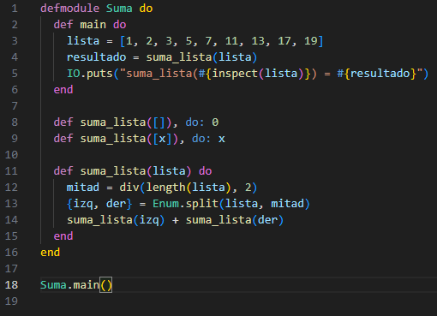

 |  |  |  |  |  |  |  |  |  | Ejecución de la Pila
 |  |  |  |  |  |  |  |  |  | Divide y venceras para la suma de numeros de una lista

 |  |  |  |  |  |  |  |  |  |  |  |  |  |  |  |  |  |  |  | suma_lista([17]) 17 | suma_lista([19]) 19
 |  |  |  |  | suma_lista([1]) 1 | suma_lista([2]) 2 |  |  | suma_lista([3]) 3 | suma_lista([5]) 5 |  |  |  |  | suma_lista([7]) 7 | suma_lista([11]) 11 |  |  | suma_lista([13]) 13 | suma_lista ([17,19]) espera [17] | suma_lista ([17,19]) izq=17, espera [19] | suma_lista ([17,19]) 17+19 = 36
 |  |  |  | suma_lista ([1,2]) mitad=1 | suma_lista ([1,2]) espera [1] | suma_lista ([1,2]) izq=1, espera [2] | suma_lista ([1,2]) 1+2 = 3 | suma_lista ([3,5]) mitad=1 | suma_lista ([3,5]) espera [3] | suma_lista ([3,5]) izq=3, espera [5] | suma_lista ([3,5]) 3+5 = 8 |  |  | suma_lista ([7,11]) mitad=1 | suma_lista ([7,11]) 11 | suma_lista ([7,11]) izq=7, 11 | suma_lista ([7,11]) 7+11 = 18 | suma_lista ([13,17,19]) mitad=1 | suma_lista ([13,17,19]) 13 | suma_lista ([13,17,19]) izq=13, espera der | suma_lista ([13,17,19]) izq=13, espera der | suma_lista ([13,17,19]) 13+36 = 49
 |  |  | suma_lista ([1,2,3,5]) mitad=2 | suma_lista ([1,2,3,5]) espera izq | suma_lista ([1,2,3,5]) espera izq | suma_lista ([1,2,3,5]) espera izq | suma_lista ([1,2,3,5]) izq=3, espera der | suma_lista ([1,2,3,5]) espera der | suma_lista ([1,2,3,5]) espera der | suma_lista ([1,2,3,5]) espera der | suma_lista ([1,2,3,5]) der=8, combina | suma_lista ([1,2,3,5]) 3+8 = 11 | suma_lista ([7,11,13,17,19]) mitad=2 | suma_lista ([7..19]) espera izq | suma_lista ([7..19]) espera izq | suma_lista ([7..19]) espera izq | suma_lista ([7..19]) izq=18, espera der | suma_lista ([7..19]) espera der | suma_lista ([7..19]) espera der | suma_lista ([7..19]) espera der | suma_lista ([7..19]) espera der | suma_lista ([7..19]) 18+49 = 67
 |  | suma_lista ([1..19]) mitad=4 | suma_lista ([1..19]) espera izq | suma_lista ([1..19]) espera izq | suma_lista ([1..19]) espera izq | suma_lista ([1..19]) espera izq | suma_lista ([1..19]) espera izq | suma_lista ([1..19]) espera izq | suma_lista ([1..19]) espera izq | suma_lista ([1..19]) espera izq | suma_lista ([1..19]) espera izq | suma_lista ([1..19]) izq=11, espera der | suma_lista ([1..19]) espera der | suma_lista ([1..19]) espera der | suma_lista ([1..19]) espera der | suma_lista ([1..19]) espera der | suma_lista ([1..19]) espera der | suma_lista ([1..19]) espera der | suma_lista ([1..19]) espera der | suma_lista ([1..19]) espera der | suma_lista ([1..19]) espera der | suma_lista ([1..19]) der=67, combina | suma_lista ([1..19]) 11+67 = 78
 | main lista=[1..19] sumar_lista | main lista=[1..19] sumar_lista | main lista=[1..19] sumar_lista | main lista=[1..19] sumar_lista | main lista=[1..19] sumar_lista | main lista=[1..19] sumar_lista | main lista=[1..19] sumar_lista | main lista=[1..19] sumar_lista | main lista=[1..19] sumar_lista | main lista=[1..19] sumar_lista | main lista=[1..19] sumar_lista | main lista=[1..19] sumar_lista | main lista=[1..19] sumar_lista | main lista=[1..19] sumar_lista | main lista=[1..19] sumar_lista | main lista=[1..19] sumar_lista | main lista=[1..19] sumar_lista | main lista=[1..19] sumar_lista | main lista=[1..19] sumar_lista | main lista=[1..19] sumar_lista | main lista=[1..19] sumar_lista | main lista=[1..19] sumar_lista | main lista=[1..19] sumar_lista | main resultado = 78

